关系图
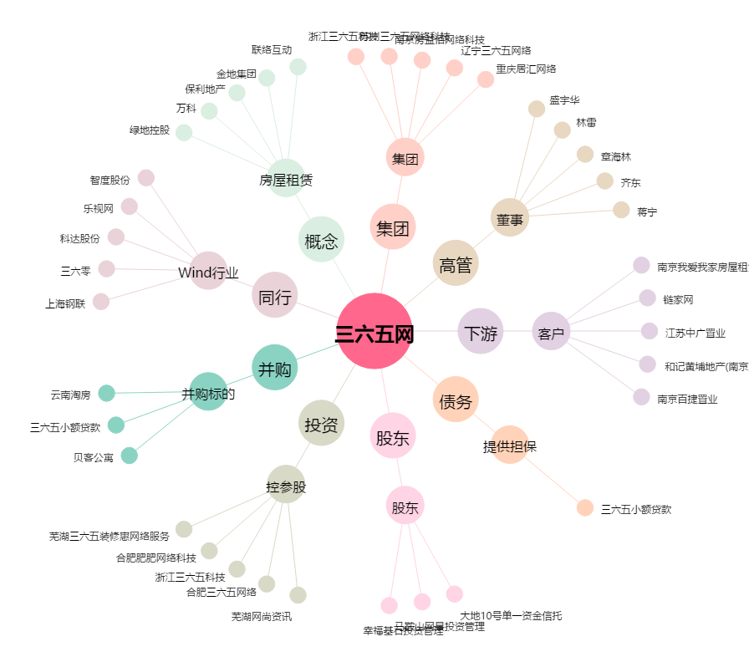
三六五网[300295.SZ] - 关系概览图

